상품제안서
PGA 2단자동/3단7K 완자 무지+70자동 올화이바 세트 | 상품코드: S06806

 |  |  |  |  |  |  | 02-713-8555 | www.synergygift.co.kr
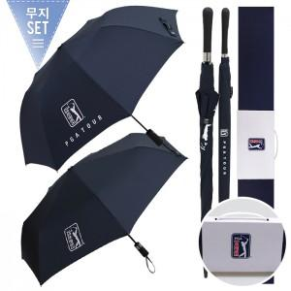

【상세/제작정보】

【인쇄/포장옵션】 | [손잡이] 실크, [원단] 실크 / 종이상자

【공급단가】 | 수량 | 20~ | 100~ | 500~ | 1,000~ | 3,000~
*VAT별도 | 단가 | 33,540원 | 31,730원 | 30,180원 | 29,410원 | 28,890원

【상품 URL】 | https://www.synergygift.co.kr:443/src/goods_detail.php?gdno=19474

